Лист1
Индивидуальная работа № 2
Зуйкевич Лидия Анатольевна, вариант № 4
Задание 1. Построение автокорреляционной функции.

Год | yt | s | 1 | 2 | 3 | 4 | 5 | 6 | 7 | 8 | 9 | 10 | 11 | 12 | 13 | 14 | 15 | 16 | 17 | 18
1957 | 7.60 | rs | 0.5844997 | 0.3767631 | 0.3661934 | 0.1986478 | 0.2163958 | 0.1015187 | 0.0739967 | 0.0724590 | -0.0887724 | -0.1351270 | -0.0695972 | -0.1073728 | -0.1038455 | -0.0363391 | -0.1270851 | -0.0679107 | -0.0215294 | -0.1361594
1958 | 7.50
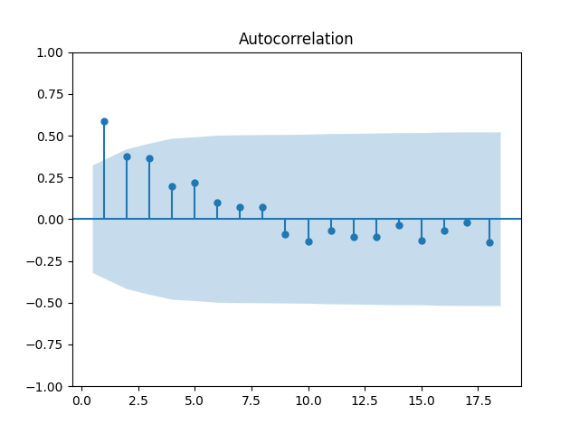
1959 | 7.20
1960 | 7.40
1961 | 7.10
1962 | 7.00
1963 | 8.00
1964 | 8.10
1965 | 8.00
1966 | 7.70
1967 | 7.20
1968 | 7.70
1969 | 7.40
1970 | 7.00
1971 | 7.20
1972 | 6.80
1973 | 6.60
1974 | 7.00
1975 | 6.60
1976 | 5.70
1977 | 6.00
1978 | 5.10
1979 | 5.40
1980 | 7.10
1981 | 6.60
1982 | 7.50
1983 | 6.50
1984 | 7.10
1985 | 7.50
1986 | 5.80
1987 | 6.50 | Анализ результатов:
1988 | 7.50 | Значение коэффициента автокорреляции выходит за пределы 95-процентного доверительного интервала только для первого лага, оно составляет примерно 0,5845. Это значит, что есть тренд, средняя тенденция зависимости температур в декабре между 2 соседними годами: если температура в этом году была выше, то и в следующем будет выше, и аналогично с понижением. Значения коэффициента автокорреляции для других лагов не выходит за пределы построенного доверительного интервала, поэтому любая кажущаяся тенденция по другим лагам - всего лишь случайный шум.
1989 | 6.90
1990 | 6.00
1991 | 5.90
1992 | 6.40
1993 | 6.60

